Öngörü ve Etki
Bir ya da daha fazla değişken ile, bir değişkeni öngörme ya da etkilerinin büyüklüğünü hesaplama

Öngörülmeye Çalışılan Bağımsız Değişken | Öngörücü Etkisi Değerlendirilen Bağımlı Değişkenlerin Sayısı | Test

Sürekli | 1 | Lineer Regresyon
Sürekli | 2 veya 2+ | Multiple Regresyon
Ordinal | 1 | Ordinal Regresyon
Ordinal | 2 veya 2+ | Ordinal Regresyon
Dikotom | 1 | Binom Lojistik Regresyon
Dikotom | 2 veya 2+ | Binom Lojistik Regresyon
Nominal | 1 | Multinom Lojistik Regresyon
Nominal | 2 veya 2+ | Multinom Lojistik Regresyon

Gruplar Arası Farklar
Gruplar arasındaki farkların belirlenmesi ve fark varsa hangi gruptan kaynaklandığının tespiti

Çalışma Dizaynı | Bağımsız Değişken Sayısı | Grup Sayısı / Düzey Sayısı | Bağımlı Değişken Tipi | Test
Farklı vakalar arasında | 1 | 2 | Sürekli | Bağımsız Örneklemlerde T-Test
Farklı vakalar arasında | 1 | 2 | Ordinal | Mann-Whitney U Testi
Farklı vakalar arasında | 1 | 3 veya 3+ | Sürekli | Tek Yönlü ANOVA
Farklı vakalar arasında | 1 | 3 veya 3+ | Ordinal | Kruskal-Wallis H Testi
Farklı vakalar arasında | 2 | Herhangi | Herhangi | İki Yönlü ANOVA
Farklı vakalar arasında | 3 | Herhangi | Herhangi | Üç Yönlü ANOVA (Faktöriyel)
Aynı vaka grubunda | 1 | 2 | Sürekli | Paired-Samples T-Test
Aynı vaka grubunda | 1 | 2 | Ordinal | Wilcoxon (Signed Rank) Testi
Aynı vaka grubunda | 1 | 3 veya 3+ | Sürekli | Repeated Measure (Tekrarlı Ölçümler) ANOVA
Aynı vaka grubunda | 1 | 3 veya 3+ | Ordinal | Friedman Testi
Aynı vaka grubunda | 2 | Herhangi | Herhangi | Within-Within-Sabjects ANOVA
Karışık dizayn | Herhangi | Herhangi | Herhangi | Mixed ANOVA

Testlerin Açıklamaları
Bağımsız Örneklemlerde T-Test
1. Bağımlı değişken sürekli olmalıdır (örneğin, bağımlı değişken -öğrencilerin bir dersten aldığı ders notları gibi- aralıklı sayısal değerler olmalı)
2. Bağımsız değişken kategorik olmalıdır (örneğin, bağımsız değişken -kadın ve erkek gibi- iki ya da daha fazla grup içermeli)
3. Her bir grupda bağımlı değişken normal dağılım göstermelidir (Normality) (örneğin, kadın grubunda yer alan notların normal dağılım göstermesi ve erkek grubunda yer alan notlarında normal dağılım göstermesi)
Genel bir kural olarak bu varsayım eğer gruplardan birinin sayısı 25'ten küçük ise kontrol edilir ancak ben her durumda kontrol edilmesinden yana olduğumu söylemeliyim.
4. Varyanslar homojen olmalıdır (Homogeneity) (örneğin, kadın ve erkek grubu için varyanslar birbirine yakın olması)
5. Aykırı değerler barındırmamalıdır (veri seti içerisinde, diğer değerlerden oldukça farklı olan verilerin belirlenmesi ve bunların ya çıkarılması yada standardize edilmesi).

1- numaralı bölümde gördüğünüz gibi sonuçları yorumlamak için iki farklı bölüm bulunmaktadır. Bunlardan birincisi, gruplar arasında eşit varyansların olduğu, ikincisi ise eşit varyanların olmadığı bölüm.
bu durumda hangi sonucu raporlayacağımız Levene's Test sonuçlarına bağlıdır. Eğer 2- umaralı bölümden elde edilen sig. yani anlamlılık değeri 0.05'ten yüksekse, daha öncede söylediğim gibi varyanslar eşit olduğu kabül edilir (Yani varysayım ihlal edilmez)
ve birinci bölümdeki sonuçlar rapor edilir. Bizim örneğimizde de 0.118 olduğu için equal variances assumed satırını rapor ediyoruz.
3- numaralı bölüm şimdiye kadar yaptığıımız analizlerin sonucunu aldığımız noktadır. Buarada eğer Sig. (2-tailed)>0.05 ise örneklem gruplarından elde edilen ortalamların eşit olduğu kabül edilir. Yani istatistiksel olarak gruplar arasında anlamlı bir fark yoktur.
4- ve 5- numaralı bölümler bizim yorumlamadığımız ancak raporladığımız noktalardır.

Mann-Whitney
1. Bağımsız değişkenin kategorik olması (örneğin, erkek ve kadın gibi)
2. Bağımlı değişkenin sürekli yada sıralı olması (örneğin, programlama başarı puanı, tutum puanı, ya da programlamaya karşı öz-yeterlilik düzeyi)
3. Popülasyondan seçilen örneklemin random (rastgele) olması
4. Gruplardan elde edilen skorların normal dağılım göstermemesi. (örneğin, kadın ve erkek grubu için skorların dağılımları normal olmamalıdır)

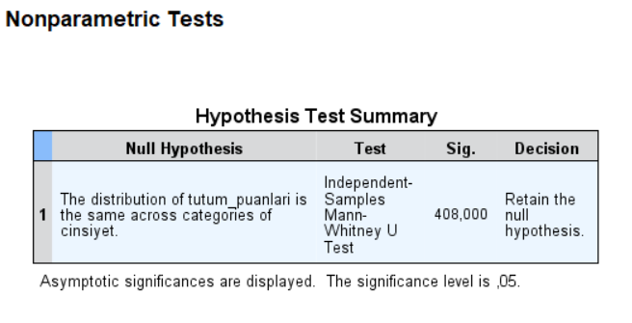

Bu sonucu daha anlamlı bir şekilde yorumlayabilmek için üzerine çift tıklamalısınız kaşınıza aşağıdaki gibi bir ekran çıkacaktır. Bu ekran içerisinde bakacağımız ilk şey sağ tarafta bulunan bölümde Sig. değeri olmalıdır bu değer p değeri olarak adlandırılır
ve eğer 0,05'den büyükse null Hipotez, anlamlı fakrlılık yoktur, kabül edilir. Bizim sonuçlarımızda bu değer p=0,408 yani >0,05 olduğu için gruplar arasında anlamlı bir fark olmadığı sonucuna varılmalıdır.

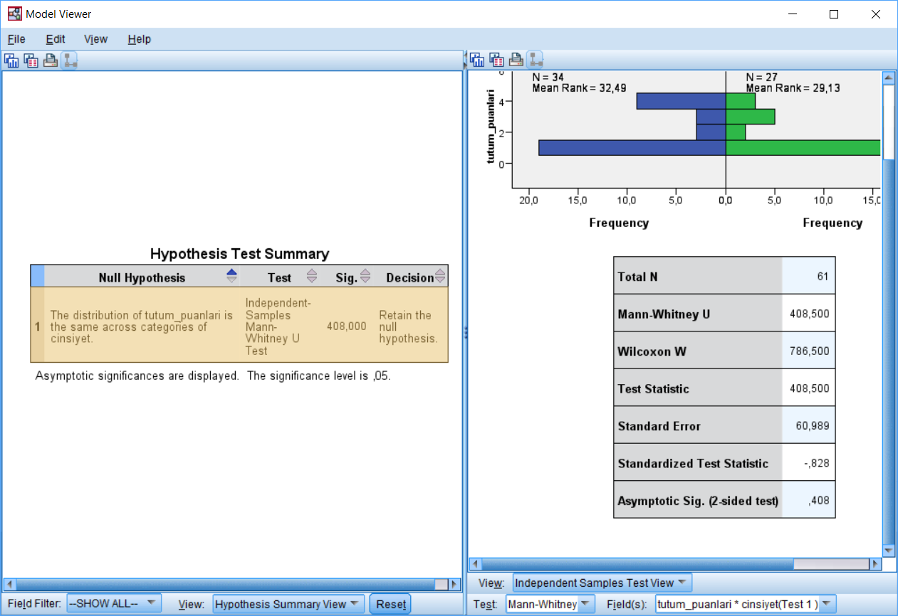

Tek Yönlü ANOVA

Tek yönlü varyans analizi (ANOVA) normal dağılımlı bir seride üç ve daha fazla bağımsız ortalama arasındaki farkın manidarlığının hesaplanmasında kullanılır. ANOVA tek başına üç veya daha fazla grubun aritmetik ortalamalarını kümülatif olarak karşılaştırır; bu karşılaştırmalardan en az birisi anlamlı olduğunda
ANOVA sonucu da anlamlı bulunur. Bu durumda hipotezler;

H0: Ortalamalar arasında fark yoktur.
H1: En az iki ortalama arasında anlamlı bir farklılık vardır.

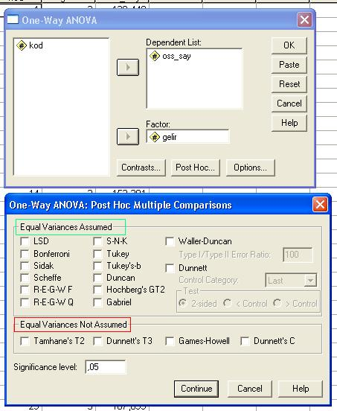
 | Varyansların homojen bulunduğu durumlarda yeşil pencere altındaki teknikler, varyanslar heterojen bulunduğunda ise kırmızı pencere altındaki teknikler tercih edilir.

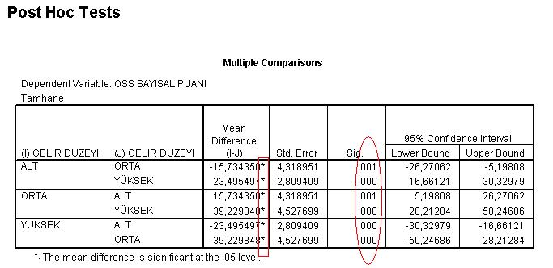

 | Yıldız bulunan gruplar arasında anlamlı farklılıklar bulunduğu belirtilmektedir.

